Sheet1
内镜系统配置表
NO. | 描述 | 图片 | 数量
镜子
1 | 0度镜，直径4mm |  | 1
2 | 30度镜，直径4mm |  | 1
经鼻内镜垂体器械
1 | 单极线，按主机型号确定 |  | 1
2 | IRRIGATION系列 双极滴水镊 头端0.7mm，工作长115mm，总长230mm |  | 1
3 | IRRIGATION系列 双极滴水镊 头端1.3mm，工作长115mm，总长230mm |  | 1
4 | 双极电凝镊 |  | 1
5 | 勺状，头端直型 2.5mm/165mm |  | 1
6 | 薄脚板，可拆卸，130゜，向上，1mm，200mm |  | 1
7 | 薄脚板，可拆卸，130゜，向下，1mm，180mm |  | 1
8 | 枪式剪刀，直型,180mm | 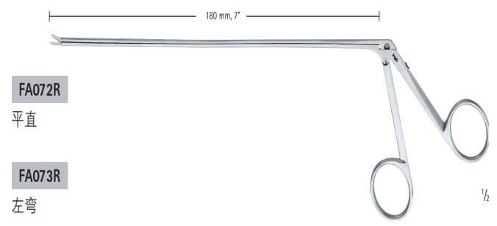 | 1
9 | 枪式剪刀，左弯,180mm |  | 1
10 | 枪式镊子，直型,180mm | 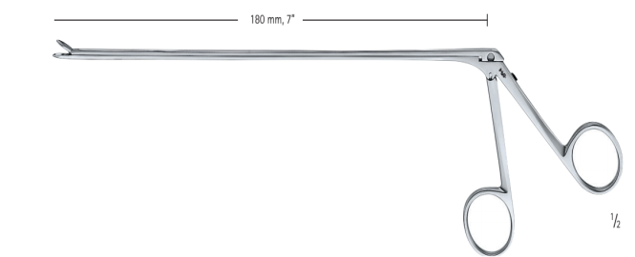 | 1
11 | 枪式镊子，右弯,180mm |  | 1
12 | FUKUSHIMA吸引器，右弯，185/250mm，2mm | 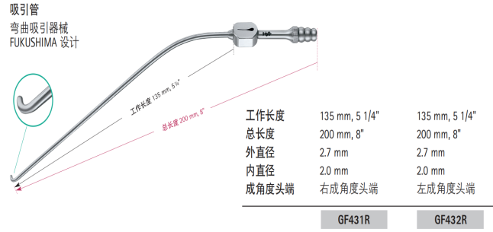 | 1
13 | FUKUSHIMA吸引器，左弯，185/250mm，2mm |  | 1
14 | 吸引器，泪滴状，8Fr，115mm/180mm | 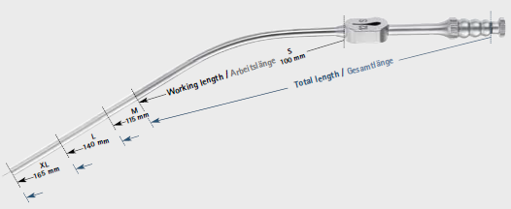 | 1
15 | 吸引器，泪滴状，8Fr，140mm/205mm |  | 1
16 | SAMII肿瘤刀，3.0mm，230mm | 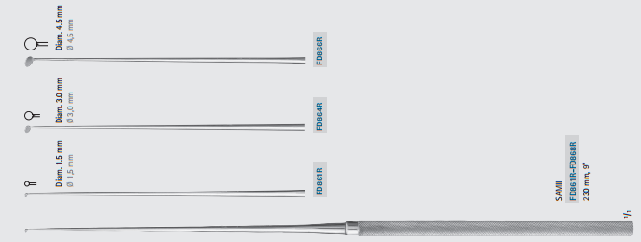 | 1
17 | SAMII肿瘤刀，4.5mm，230mm |  | 1
18 | 垂体刮匙NICOLA直径6.5mm140mm 45°V |  | 1
19 | 垂体刮匙NICOLA直径6.5mm45度水平短颈 |  | 1
20 | 垂体刮匙NICOLA直径4mm45度90度长颈 |  | 1
21 | 垂体刮匙NICOLA直径4mm45度90度短颈 |  | 1
22 | 上颌窦开口器，360度旋转，4mm，工作端长150mm |  | 1
23 | 肿瘤抓钳，直径9mm，工作端长210mm，钝 |  | 1
24 | CASPAR髓核钳，直型，锯齿状，5X14mm185mm |  | 1
25 | CUSHING髓核钳，直型，5X140mm |  | 1
26 | 显微探针 球头 ，90°， 230mm，球头 |  | 1
27 | 显微探针 球头 45度，230mm，球头 |  | 1
28 | 显微探针 90度， 230mm |  | 1
29 | 肿瘤抓钳，刺刀状，3mm，90/210mm |  | 1
30 | yasargil显微镊子 刺刀状，0.6mm，直型无齿，115/240mm |  | 1
31 | 肿瘤抓钳，刺刀状，带齿，2.5mm，120/240mm，黄 |  | 1
32 | SENSATION显微剪刀，锐/钝 刺刀状，直型， 120/245mm，蓝 |  | 1
33 | SENSATION显微剪刀，锐/锐， 刺刀状，弯型， 90/215mm，蓝 |  | 1
34 | 吸引器，泪滴状，直径1.7mm，165mm/230mm |  | 1
35 | 吸引器，泪滴状，直径2mm，165mm/230mm |  | 1
36 | 金刚砂显微镊，180mm，头端0.8mm |  | 2
37 | 剥离器，245mm，双头，钝/钝 |  | 1
38 | 剥离器，185mm，双头，钝/锐 |  | 1
39 | JACOBSON血管刀，185mm |  | 1
40 | KOOS血管刀，刺刀型，向上弯，185mm |  | 1
41 | 机械固定臂 | 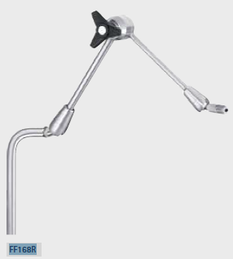 | 1
42 | 连接组件，用于固定机械规定比（FF168R）于手术床旁，球窝活动关节尺寸10×25mm |  | 1
43 | 通用固定器，用于内镜，直径3.0-7.5mm |  | 1
合 计 |  |  | 46

